语法
kafka原理和实践（一）原理：10分钟入门
 | 一、kafka拓扑图
 | 大家都知道kafka是依赖zookeeper集群的，一般最少也要三台服务器来实现HA。拓扑图如下，分三层：
 | 1.Producers:消息生产者，push消息给Brokers.发送时根据不同topic选择不同分区（在Broker上）。
 | 2.Brokers：注册在zookeeper节点上。
 | 3.Consumers：消息消费者，从brokers上根据订阅的topic选择不同分区，poll数据，执行消费。

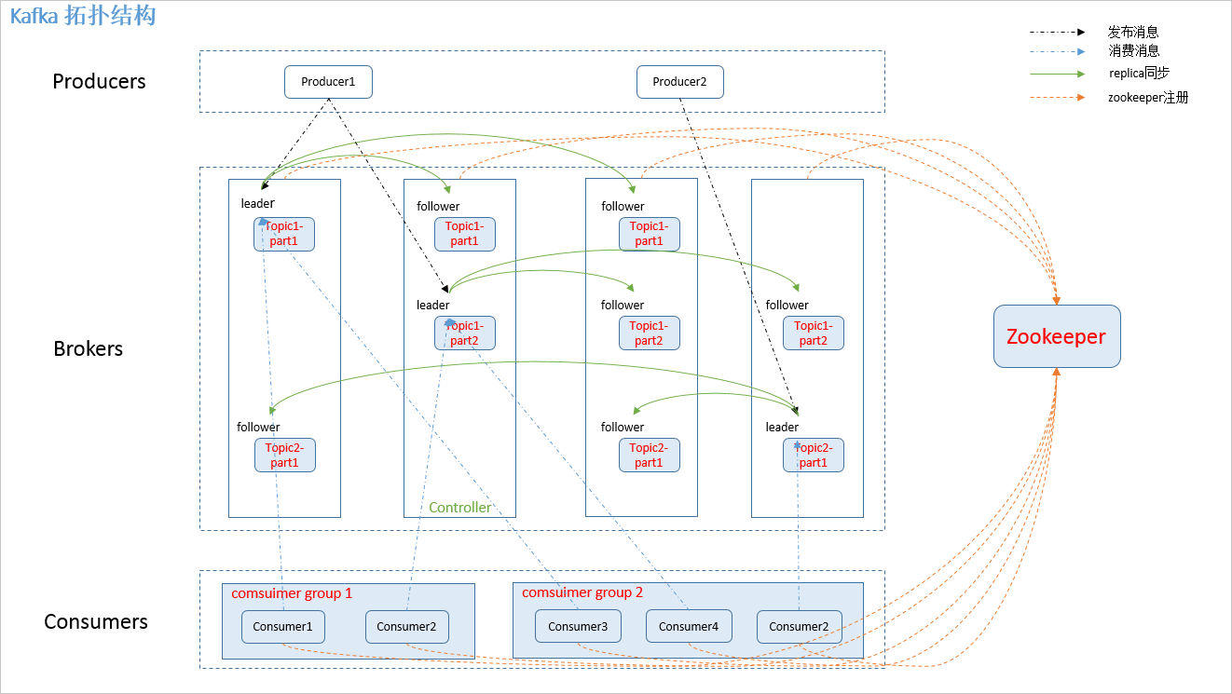

 | 二、名词解释
 | 1.producer：消息生产者，发布消息到 kafka 集群的终端或服务。
 | 2.broker：kafka 集群中包含的服务器。
 | 3.topic：每条发布到 kafka 集群的消息属于的类别，即 kafka 是面向 topic 的。
 | 4.partition：partition 是物理上的概念，每个 topic 包含一个或多个 partition。kafka 分配的单位是 partition。
 | 5.consumer：从 kafka 集群中消费消息的终端或服务。
 | 6.Consumer group：high-level consumer API 中，每个 consumer 都属于一个 consumer group，每条消息只能被 consumer group 中的一个 Consumer 消费，但可以被多个 consumer group 消费。
 | 7.replica：partition 的副本，保障 partition 的高可用。
 | 8.leader：replica 中的一个角色， producer 和 consumer 只跟 leader 交互。
 | 9.follower：replica 中的一个角色，从 leader 中复制数据。
 | 10.controller：kafka 集群中的其中一个服务器，用来进行 leader election 以及 各种 failover。
 | 11.zookeeper：kafka 通过 zookeeper 来存储集群的 meta 信息。

 | 三、生产模型
 | kafka生产者多线程异步发送模型如下图，主要包含2个流程：1）数据批量存储,批量发送2）Netty NIO 发送数据
 | 大概看一下流程，理解个大概即可，具体见后续源码分析章节。
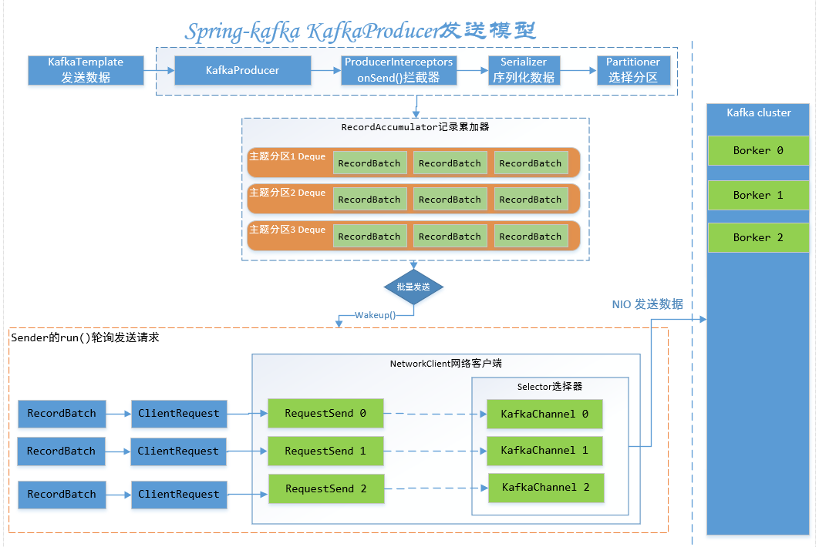

 | 四、消费模型
 | 根据xml配置的不同启动不同的容器（ConcurrentMessageListenerContainer/MessageListenerContainer）,下图为并发消息监听器容器启动流程，主要包含2个主流程：
 | 1.从cluster拉取消息
 | 2.消费消息

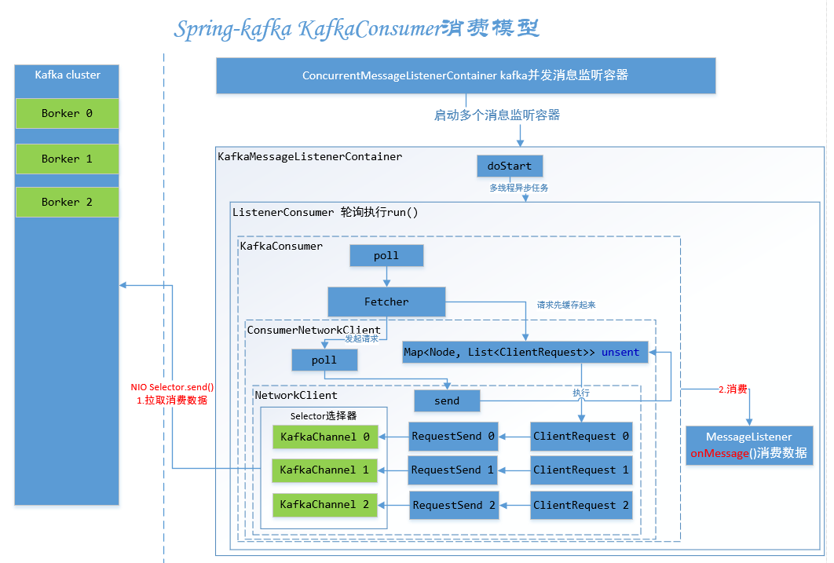

kafka原理和实践（二）spring-kafka简单实践
 | 一、生产者
 | 1.1.配置
 | spring-kafka 提供了org.springframework.kafka.core.KafkaTemplate
 | xml配置如下，producerProperties中的具体配置暂时不用在意，后面有一章专门讲xml配置：
 | <?xml version="1.0" encoding="UTF-8"?>
 | <beans xmlns="http://www.springframework.org/schema/beans"
 | xmlns:xsi="http://www.w3.org/2001/XMLSchema-instance" xmlns:context="http://www.springframework.org/schema/context"
 | xsi:schemaLocation="http://www.springframework.org/schema/beans
 | http://www.springframework.org/schema/beans/spring-beans-3.0.xsd
 | http://www.springframework.org/schema/context
 | http://www.springframework.org/schema/context/spring-context.xsd">
 | <context:property-placeholder location="classpath*:config/application.properties" />
 | <!-- 定义producer的参数 -->
 | <bean id="producerProperties" class="java.util.HashMap">
 | <constructor-arg>
 | <map>
 | <entry key="bootstrap.servers" value="${bootstrap.servers}" />
 | <entry key="group.id" value="${group.id}" />
 | <entry key="retries" value="${retries}" />
 | <entry key="batch.size" value="${batch.size}" />
 | <entry key="linger.ms" value="${linger.ms}" />
 | <entry key="buffer.memory" value="${buffer.memory}" />
 | <entry key="acks" value="${acks}" />
 | <entry key="key.serializer"
 | value="org.apache.kafka.common.serialization.StringSerializer" />
 | <entry key="value.serializer"
 | value="org.apache.kafka.common.serialization.StringSerializer" />
 | </map>
 | </constructor-arg>
 | </bean>

 | <!-- 创建kafkatemplate需要使用的producerfactory bean -->
 | <bean id="producerFactory"
 | class="org.springframework.kafka.core.DefaultKafkaProducerFactory">
 | <constructor-arg>
 | <ref bean="producerProperties" />
 | </constructor-arg>
 | </bean>

 | <!-- 创建kafkatemplate bean，使用的时候，只需要注入这个bean，即可使用template的send消息方法 -->
 | <bean id="kafkaTemplate" class="org.springframework.kafka.core.KafkaTemplate">
 | <constructor-arg ref="producerFactory" />
 | <constructor-arg name="autoFlush" value="true" />
 | <property name="defaultTopic" value="default" />
 | </bean>
 | </beans>

 | 如上图，xml主要配置了KafkaTemplate的构造参数producerFactory和autoFlush，对应了一个KafkaTemplate源码中的2参构造函数。
 | producerProperties：设置生产者公产需要的配置
 | producerFactory：定义了生产者工厂构造方法
 | kafkaTemplate：定义了使用producerFactory和是否自动刷新，2个参数来构造kafka生产者模板类。
 | 1.2 发送kafka消息
 | 1.根据topic、partition、key发送数据data。
 | 2.接收ListenableFuture添加成功、失败回调函数。

 | ListenableFuture<SendResult<String, String>> listenableFuture = kafkaTemplate.send("topic", "partition","key","data");
 | //发送成功回调
 | SuccessCallback<SendResult<String, String>> successCallback = new SuccessCallback<SendResult<String, String>>() {
 | @Override
 | public void onSuccess(SendResult<String, String> result) {
 | //成功业务逻辑
 | }
 | }
 | //发送失败回调
 | FailureCallback failureCallback = new FailureCallback() {
 | @Override
 | public void onFailure(Throwable ex) {
 | //失败业务逻辑
 | }
 | }
 | listenableFuture.addCallback(successCallback, failureCallback);

 | 二、消费者
 | 2.1配置
 | consumerProperties中的具体配置暂时不用在意，后面有一章专门讲xml配置

 | <!-- 1.定义consumer的参数 -->
 | <bean id="consumerProperties" class="java.util.HashMap">
 | <constructor-arg>
 | <map>
 | <entry key="bootstrap.servers" value="${bootstrap.servers}" />
 | <entry key="group.id" value="${group.id}" />
 | <entry key="enable.auto.commit" value="${enable.auto.commit}" />
 | <entry key="session.timeout.ms" value="${session.timeout.ms}" />
 | <entry key="key.deserializer"
 | value="org.apache.kafka.common.serialization.StringDeserializer" />
 | <entry key="value.deserializer"
 | value="org.apache.kafka.common.serialization.StringDeserializer" />
 | </map>
 | </constructor-arg>
 | </bean>

 | <!-- 2.创建consumerFactory bean -->
 | <bean id="consumerFactory"
 | class="org.springframework.kafka.core.DefaultKafkaConsumerFactory" >
 | <constructor-arg>
 | <ref bean="consumerProperties" />
 | </constructor-arg>
 | </bean>

 | <!-- 3.定义消费实现类 -->
 | <bean id="kafkaConsumerService" class="xxx.service.impl.KafkaConsumerSerivceImpl" />

 | <!-- 4.消费者容器配置信息 -->
 | <bean id="containerProperties" class="org.springframework.kafka.listener.config.ContainerProperties">
 | <!-- topic -->
 | <constructor-arg name="topics">
 | <list>
 | <value>${kafka.consumer.topic.credit.for.lease}</value>
 | <value>${loan.application.feedback.topic}</value>
 | <value>${templar.agreement.feedback.topic}</value>
 | <value>${templar.aggrement.active.feedback.topic}</value>
 | <value>${templar.aggrement.agreementRepaid.topic}</value>
 | <value>${templar.aggrement.agreementWithhold.topic}</value>
 | <value>${templar.aggrement.agreementRepayRemind.topic}</value>
 | </list>
 | </constructor-arg>
 | <property name="messageListener" ref="kafkaConsumerService" />
 | </bean>
 | <!-- 5.消费者并发消息监听容器，执行doStart()方法 -->
 | <bean id="messageListenerContainer" class="org.springframework.kafka.listener.ConcurrentMessageListenerContainer" init-method="doStart" >
 | <constructor-arg ref="consumerFactory" />
 | <constructor-arg ref="containerProperties" />
 | <property name="concurrency" value="${concurrency}" />
 | </bean>

 | 1.consumerProperties-》consumerFactory 载入配置构造消费者工厂
 | 2.messageListener-》containerProperties 载入容器配置（topics）
 | 3.consumerFactory+containerProperties-》messageListenerContainer 容器配置（topics）+消息监听器，构造一个并发消息监听容器，并执行初始化方法doStart
 | 2.2消费kafka消息
 | 方案1:直接实现MessageListener接口，复写onMessage方法，实现自定义消费业务逻辑。

 | public class KafkaConsumerSerivceImpl implements MessageListener<String, String> {
 | @Override
 | public void onMessage(ConsumerRecord<String, String> data) {
 | //根据不同主题，消费
 | if("主题1".equals(data.topic())){
 | //逻辑1
 | }else if("主题2".equals(data.topic())){
 | //逻辑2
 | }
 | }
 | }

 | 方案2：使用@KafkaListener注解，并设置topic,支持SPEL表达式。这样方便拆分多个不同topic处理不同业务逻辑。（特别是有自己的事务的时候，尤其方便）

 | import org.springframework.kafka.annotation.KafkaListener;

 | public class KafkaConsumerSerivceImpl {
 | @KafkaListener(topics = "${templar.aggrement.agreementWithhold.topic}")
 | void templarAgreementNoticewithhold(ConsumerRecord<String, String> data){
 | //消费业务逻辑
 | }
 | }

 | 三、总结
 | 本章我们实现了一个简单的kafka生产、消费消息的实践。到这里我们已经会基本使用kafka了。是不是很简单...

spring boot集成kafka之spring-kafka深入探秘
 | 前言
 | kafka是一个消息队列产品，基于Topic partitions的设计，能达到非常高的消息发送处理性能。Spring创建了一个项目Spring-kafka，封装了Apache 的Kafka-client，用于在Spring项目里快速集成kafka。
 | 除了简单的收发消息外，Spring-kafka还提供了很多高级功能，下面我们就来一一探秘这些用法。
 | 项目地址：https://github.com/spring-projects/spring-kafka

 | 简单集成
 | 引入依赖
 | <dependency>
 | <groupId>org.springframework.kafka</groupId>
 | <artifactId>spring-kafka</artifactId>
 | <version>2.2.6.RELEASE</version>
 | </dependency>
 | 添加配置
 | spring.kafka.producer.bootstrap-servers=127.0.0.1:9092
 | 测试发送和接收
 | /**
 | * @author: kl @kailing.pub
 | * @date: 2019/5/30
 | */
 | @SpringBootApplication
 | @RestController
 | public class Application {

 |  | private final Logger logger = LoggerFactory.getLogger(Application.class);

 |  | public static void main(String[] args) {
 |  |  | SpringApplication.run(Application.class, args);
 |  | }

 |  | @Autowired
 |  | private KafkaTemplate<Object, Object> template;

 |  | @GetMapping("/send/{input}")
 |  | public void sendFoo(@PathVariable String input) {
 |  |  | this.template.send("topic_input", input);
 |  | }
 |  | @KafkaListener(id = "webGroup", topics = "topic_input")
 |  | public void listen(String input) {
 |  |  | logger.info("input value: {}" , input);
 |  | }
 | }
 | 启动应用后，在浏览器中输入：http://localhost:8080/send/kl。就可以在控制台看到有日志输出了：input value: "kl"。基础的使用就这么简单。发送消息时注入一个KafkaTemplate，接收消息时添加一个@KafkaListener注解即可。

 | Spring-kafka-test嵌入式Kafka Server
 | 不过上面的代码能够启动成功，前提是你已经有了Kafka Server的服务环境，我们知道Kafka是由Scala + Zookeeper构建的，可以从官网下载部署包在本地部署。但是，我想告诉你，为了简化开发环节验证Kafka相关功能，
 | Spring-Kafka-Test已经封装了Kafka-test提供了注解式的一键开启Kafka Server的功能，使用起来也是超级简单。本文后面的所有测试用例的Kafka都是使用这种嵌入式服务提供的。
 | 引入依赖
 | <dependency>
 | <groupId>org.springframework.kafka</groupId>
 | <artifactId>spring-kafka-test</artifactId>
 | <version>2.2.6.RELEASE</version>
 | <scope>test</scope>
 | </dependency>
 | 启动服务
 | 下面使用Junit测试用例，直接启动一个Kafka Server服务，包含四个Broker节点。

 | @RunWith(SpringRunner.class)
 | @SpringBootTest(classes = ApplicationTests.class)
 | @EmbeddedKafka(count = 4,ports = {9092,9093,9094,9095})
 | public class ApplicationTests {
 |  | @Test
 |  | public void contextLoads()throws IOException {
 |  |  | System.in.read();
 |  | }
 | }
 | 如上：只需要一个注解@EmbeddedKafka即可，就可以启动一个功能完整的Kafka服务，是不是很酷。默认只写注解不加参数的情况下，是创建一个随机端口的Broker，在启动的日志中会输出具体的端口以及默认的一些配置项。
 | 不过这些我们在Kafka安装包配置文件中的配置项，在注解参数中都可以配置，下面详解下@EmbeddedKafka注解中的可设置参数 ：
 | value：broker节点数量
 | count：同value作用一样，也是配置的broker的节点数量
 | controlledShutdown：控制关闭开关，主要用来在Broker意外关闭时减少此Broker上Partition的不可用时间
 | Kafka是多Broker架构的高可用服务，一个Topic对应多个partition，一个Partition可以有多个副本Replication，这些Replication副本保存在多个Broker，用于高可用。但是，虽然存在多个分区副本集，当前工作副本集却只有一个，
 | 默认就是首次分配的副本集【首选副本】为Leader，负责写入和读取数据。当我们升级Broker或者更新Broker配置时需要重启服务，这个时候需要将partition转移到可用的Broker。下面涉及到三种情况
 | 直接关闭Broker：当Broker关闭时，Broker集群会重新进行选主操作，选出一个新的Broker来作为Partition Leader，选举时此Broker上的Partition会短时不可用
 | 开启controlledShutdown：当Broker关闭时，Broker本身会先尝试将Leader角色转移到其他可用的Broker上
 | 使用命令行工具：使用bin/kafka-preferred-replica-election.sh，手动触发PartitionLeader角色转移
 | ports：端口列表，是一个数组。对应了count参数，有几个Broker，就要对应几个端口号
 | brokerProperties：Broker参数设置，是一个数组结构，支持如下方式进行Broker参数设置：
 | @EmbeddedKafka(brokerProperties = {"log.index.interval.bytes = 4096","num.io.threads = 8"})
 | okerPropertiesLocation：Broker参数文件设置
 | 功能同上面的brokerProperties，只是Kafka Broker的可设置参数达182个之多，都像上面这样配置肯定不是最优方案，所以提供了加载本地配置文件的功能，如：

 | @EmbeddedKafka(brokerPropertiesLocation = "classpath:application.properties")
 | 创建新的Topic
 | 默认情况下，如果在使用KafkaTemplate发送消息时，Topic不存在，会创建一个新的Topic，默认的分区数和副本数为如下Broker参数来设定

 | num.partitions = 1 #默认Topic分区数
 | num.replica.fetchers = 1 #默认副本数
 | 程序启动时创建Topic
 | @Configuration
 | public class KafkaConfig {
 |  | @Bean
 |  | public KafkaAdmin admin(KafkaProperties properties){
 |  |  | KafkaAdmin admin = new KafkaAdmin(properties.buildAdminProperties());
 |  |  | admin.setFatalIfBrokerNotAvailable(true);
 |  |  | return admin;
 |  | }
 |  | @Bean
 |  | public NewTopic topic2() {
 |  |  | return new NewTopic("topic-kl", 1, (short) 1);
 |  | }
 | }
 | 如果Kafka Broker支持（1.0.0或更高版本），则如果发现现有Topic的Partition 数少于设置的Partition 数，则会新增新的Partition分区。关于KafkaAdmin有几个常用的用法如下：

 | setFatalIfBrokerNotAvailable(true)：默认这个值是False的，在Broker不可用时，不影响Spring 上下文的初始化。如果你觉得Broker不可用影响正常业务需要显示的将这个值设置为True

 | setAutoCreate(false) : 默认值为True，也就是Kafka实例化后会自动创建已经实例化的NewTopic对象

 | initialize()：当setAutoCreate为false时，需要我们程序显示的调用admin的initialize()方法来初始化NewTopic对象

 | 代码逻辑中创建
 | 有时候我们在程序启动时并不知道某个Topic需要多少Partition数合适，但是又不能一股脑的直接使用Broker的默认设置，这个时候就需要使用Kafka-Client自带的AdminClient来进行处理。
 | 上面的Spring封装的KafkaAdmin也是使用的AdminClient来处理的。如：
 | @Autowired
 | private KafkaProperties properties;
 | @Test
 | public void testCreateToipc(){
 |  | AdminClient client = AdminClient.create(properties.buildAdminProperties());
 |  | if(client !=null){
 |  |  | try {
 |  |  |  | Collection<NewTopic> newTopics = new ArrayList<>(1);
 |  |  |  | newTopics.add(new NewTopic("topic-kl",1,(short) 1));
 |  |  |  | client.createTopics(newTopics);
 |  |  | }catch (Throwable e){
 |  |  |  | e.printStackTrace();
 |  |  | }finally {
 |  |  |  | client.close();
 |  |  | }
 |  | }
 | }
 | ps:其他的方式创建Topic
 | 上面的这些创建Topic方式前提是你的spring boot版本到2.x以上了，因为spring-kafka2.x版本只支持spring boot2.x的版本。在1.x的版本中还没有这些api。
 | 下面补充一种在程序中通过Kafka_2.10创建Topic的方式
 | 引入依赖

 | <dependency>
 | <groupId>org.apache.kafka</groupId>
 | <artifactId>kafka_2.10</artifactId>
 | <version>0.8.2.2</version>
 | </dependency>
 | api方式创建

 | @Test
 | public void testCreateTopic()throws Exception{
 |  | ZkClient zkClient =new ZkClient("127.0.0.1:2181", 3000, 3000, ZKStringSerializer$.MODULE$)
 |  | String topicName = "topic-kl";
 |  | int partitions = 1;
 |  | int replication = 1;
 |  | AdminUtils.createTopic(zkClient,topicName,partitions,replication,new Properties());
 | }
 | 注意下ZkClient最后一个构造入参，是一个序列化反序列化的接口实现，博主测试如果不填的话，创建的Topic在ZK上的数据是有问题的，默认的Kafka实现也很简单，就是做了字符串UTF-8编码处理。
 | ZKStringSerializer$是Kafka中已经实现好的一个接口实例，是一个Scala的伴生对象，在Java中直接调用点MODULE$就可以得到一个实例
 | 命令方式创建

 | @Test
 | public void testCreateTopic(){
 |  | String [] options= new String[]{
 |  |  |  | --create,
 |  |  |  | --zookeeper,"127.0.0.1:2181",
 |  |  |  | --replication-factor, "3",
 |  |  |  | --partitions, "3",
 |  |  |  | --topic, "topic-kl"
 |  | };
 |  | TopicCommand.main(options);
 | }
 | 消息发送之KafkaTemplate探秘
 | 获取发送结果
 | 异步获取
 | template.send("","").addCallback(new ListenableFutureCallback<SendResult<Object, Object>>() {
 |  | @Override
 |  | public void onFailure(Throwable throwable) {
 |  |  | ......
 |  | }

 |  | @Override
 |  | public void onSuccess(SendResult<Object, Object> objectObjectSendResult) {
 |  |  | ....
 |  | }
 | });
 | 同步获取
 | ListenableFuture<SendResult<Object,Object>> future = template.send("topic-kl","kl");
 | try {
 |  | SendResult<Object,Object> result = future.get();
 | }catch (Throwable e){
 |  | e.printStackTrace();
 | }
 | kafka事务消息
 | 默认情况下，Spring-kafka自动生成的KafkaTemplate实例，是不具有事务消息发送能力的。需要使用如下配置激活事务特性。事务激活后，所有的消息发送只能在发生事务的方法内执行了，不然就会抛一个没有事务交易的异常

 | spring.kafka.producer.transaction-id-prefix=kafka_tx.
 | 当发送消息有事务要求时，比如，当所有消息发送成功才算成功，如下面的例子：假设第一条消费发送后，在发第二条消息前出现了异常，那么第一条已经发送的消息也会回滚。而且正常情况下，
 | 假设在消息一发送后休眠一段时间，在发送第二条消息，消费端也只有在事务方法执行完成后才会接收到消息
 | @GetMapping("/send/{input}")
 | public void sendFoo(@PathVariable String input) {
 |  | template.executeInTransaction(t ->{
 |  |  | t.send("topic_input","kl");
 |  |  | if("error".equals(input)){
 |  |  |  | throw new RuntimeException("failed");
 |  |  | }
 |  |  | t.send("topic_input","ckl");
 |  |  | return true;
 |  | });
 | }
 | 当事务特性激活时，同样，在方法上面加@Transactional注解也会生效

 | @GetMapping("/send/{input}")
 | @Transactional(rollbackFor = RuntimeException.class)
 | public void sendFoo(@PathVariable String input) {
 |  | template.send("topic_input", "kl");
 |  | if ("error".equals(input)) {
 |  |  | throw new RuntimeException("failed");
 |  | }
 |  | template.send("topic_input", "ckl");
 | }
 | Spring-Kafka的事务消息是基于Kafka提供的事务消息功能的。而Kafka Broker默认的配置针对的三个或以上Broker高可用服务而设置的。这边在测试的时候为了简单方便，
 | 使用了嵌入式服务新建了一个单Broker的Kafka服务，出现了一些问题：如
 | 1、事务日志副本集大于Broker数量，会抛如下异常：

 | Number of alive brokers '1' does not meet the required replication factor '3'
 | for the transactions state topic (configured via 'transaction.state.log.replication.factor').
 | This error can be ignored if the cluster is starting up and not all brokers are up yet.
 | 默认Broker的配置transaction.state.log.replication.factor=3，单节点只能调整为1

 | 2、副本数小于副本同步队列数目，会抛如下异常

 | Number of insync replicas for partition __transaction_state-13 is [1], below required minimum [2]
 | 默认Broker的配置transaction.state.log.min.isr=2，单节点只能调整为1

 | ReplyingKafkaTemplate获得消息回复
 | ReplyingKafkaTemplate是KafkaTemplate的一个子类，除了继承父类的方法，新增了一个方法sendAndReceive，实现了消息发送\回复语义

 | RequestReplyFuture<K, V, R> sendAndReceive(ProducerRecord<K, V> record);
 | 也就是我发送一条消息，能够拿到消费者给我返回的结果。就像传统的RPC交互那样。当消息的发送者需要知道消息消费者的具体的消费情况，非常适合这个api。如，一条消息中发送一批数据，
 | 需要知道消费者成功处理了哪些数据。下面代码演示了怎么集成以及使用ReplyingKafkaTemplate
 | @SpringBootApplication
 | @RestController
 | public class Application {
 |  | private final Logger logger = LoggerFactory.getLogger(Application.class);
 |  | public static void main(String[] args) {
 |  |  | SpringApplication.run(Application.class, args);
 |  | }
 |  | @Bean
 |  | public ConcurrentMessageListenerContainer<String, String> repliesContainer(ConcurrentKafkaListenerContainerFactory<String, String> containerFactory) {
 |  |  | ConcurrentMessageListenerContainer<String, String> repliesContainer = containerFactory.createContainer("replies");
 |  |  | repliesContainer.getContainerProperties().setGroupId("repliesGroup");
 |  |  | repliesContainer.setAutoStartup(false);
 |  |  | return repliesContainer;
 |  | }

 |  | @Bean
 |  | public ReplyingKafkaTemplate<String, String, String> replyingTemplate(ProducerFactory<String, String> pf, ConcurrentMessageListenerContainer<String, String> repliesContainer) {
 |  |  | return new ReplyingKafkaTemplate(pf, repliesContainer);
 |  | }

 |  | @Bean
 |  | public KafkaTemplate kafkaTemplate(ProducerFactory<String, String> pf) {
 |  |  | return new KafkaTemplate(pf);
 |  | }

 |  | @Autowired
 |  | private ReplyingKafkaTemplate template;

 |  | @GetMapping("/send/{input}")
 |  | @Transactional(rollbackFor = RuntimeException.class)
 |  | public void sendFoo(@PathVariable String input) throws Exception {
 |  |  | ProducerRecord<String, String> record = new ProducerRecord<>("topic-kl", input);
 |  |  | RequestReplyFuture<String, String, String> replyFuture = template.sendAndReceive(record);
 |  |  | ConsumerRecord<String, String> consumerRecord = replyFuture.get();
 |  |  | System.err.println("Return value: " + consumerRecord.value());
 |  | }

 |  | @KafkaListener(id = "webGroup", topics = "topic-kl")
 |  | @SendTo
 |  | public String listen(String input) {
 |  |  | logger.info("input value: {}", input);
 |  |  | return "successful";
 |  | }
 | }
 | Spring-kafka消息消费用法探秘
 | @KafkaListener的使用
 | 前面在简单集成中已经演示过了@KafkaListener接收消息的能力，但是@KafkaListener的功能不止如此，其他的比较常见的，使用场景比较多的功能点如下：

 | 显示的指定消费哪些Topic和分区的消息，
 | 设置每个Topic以及分区初始化的偏移量，
 | 设置消费线程并发度
 | 设置消息异常处理器
 | @KafkaListener(id = "webGroup", topicPartitions = {
 |  |  | @TopicPartition(topic = "topic1", partitions = {"0", "1"}),
 |  |  |  |  | @TopicPartition(topic = "topic2", partitions = "0",
 |  |  |  |  |  | partitionOffsets = @PartitionOffset(partition = "1", initialOffset = "100"))
 |  |  | },concurrency = "6",errorHandler = "myErrorHandler")
 | public String listen(String input) {
 |  | logger.info("input value: {}", input);
 |  | return "successful";
 | }
 | 其他的注解参数都很好理解，errorHandler需要说明下，设置这个参数需要实现一个接口KafkaListenerErrorHandler。而且注解里的配置，是你自定义实现实例在spring上下文中的Name。
 | 比如，上面配置为errorHandler = "myErrorHandler"。则在spring上线中应该存在这样一个实例：
 | @Service("myErrorHandler")
 | public class MyKafkaListenerErrorHandler implements KafkaListenerErrorHandler {
 |  | Logger logger =LoggerFactory.getLogger(getClass());
 |  | @Override
 |  | public Object handleError(Message<?> message, ListenerExecutionFailedException exception) {
 |  |  | logger.info(message.getPayload().toString());
 |  |  | return null;
 |  | }
 |  | @Override
 |  | public Object handleError(Message<?> message, ListenerExecutionFailedException exception, Consumer<?, ?> consumer) {
 |  |  | logger.info(message.getPayload().toString());
 |  |  | return null;
 |  | }
 | }
 | 手动Ack模式
 | 手动ACK模式，由业务逻辑控制提交偏移量。比如程序在消费时，有这种语义，特别异常情况下不确认ack，也就是不提交偏移量，那么你只能使用手动Ack模式来做了。开启手动首先需要关闭自动提交，然后设置下consumer的消费模式

 | spring.kafka.consumer.enable-auto-commit=false
 | spring.kafka.listener.ack-mode=manual
 | 上面的设置好后，在消费时，只需要在@KafkaListener监听方法的入参加入Acknowledgment 即可，执行到ack.acknowledge()代表提交了偏移量

 | @KafkaListener(id = "webGroup", topics = "topic-kl")
 | public String listen(String input, Acknowledgment ack) {
 |  | logger.info("input value: {}", input);
 |  | if ("kl".equals(input)) {
 |  |  | ack.acknowledge();
 |  | }
 |  | return "successful";
 | }
 | @KafkaListener注解监听器生命周期
 | @KafkaListener注解的监听器的生命周期是可以控制的，默认情况下，@KafkaListener的参数autoStartup = "true"。也就是自动启动消费，但是也可以同过KafkaListenerEndpointRegistry来干预他的生命周期。
 | KafkaListenerEndpointRegistry有三个动作方法分别如：start(),pause(),resume()/启动，停止，继续。如下代码详细演示了这种功能。

 | @SpringBootApplication
 | @RestController
 | public class Application {
 |  | private final Logger logger = LoggerFactory.getLogger(Application.class);

 |  | public static void main(String[] args) {
 |  |  | SpringApplication.run(Application.class, args);
 |  | }

 |  | @Autowired
 |  | private KafkaTemplate template;

 |  | @GetMapping("/send/{input}")
 |  | @Transactional(rollbackFor = RuntimeException.class)
 |  | public void sendFoo(@PathVariable String input) throws Exception {
 |  |  | ProducerRecord<String, String> record = new ProducerRecord<>("topic-kl", input);
 |  |  | template.send(record);
 |  | }

 |  | @Autowired
 |  | private KafkaListenerEndpointRegistry registry;

 |  | @GetMapping("/stop/{listenerID}")
 |  | public void stop(@PathVariable String listenerID){
 |  |  | registry.getListenerContainer(listenerID).pause();
 |  | }
 |  | @GetMapping("/resume/{listenerID}")
 |  | public void resume(@PathVariable String listenerID){
 |  |  | registry.getListenerContainer(listenerID).resume();
 |  | }
 |  | @GetMapping("/start/{listenerID}")
 |  | public void start(@PathVariable String listenerID){
 |  |  | registry.getListenerContainer(listenerID).start();
 |  | }
 |  | @KafkaListener(id = "webGroup", topics = "topic-kl",autoStartup = "false")
 |  | public String listen(String input) {
 |  |  | logger.info("input value: {}", input);
 |  |  | return "successful";
 |  | }
 | }
 | 在上面的代码中，listenerID就是@KafkaListener中的id值“webGroup”。项目启动好后，分别执行如下url，就可以看到效果了。

 | 先发送一条消息：http://localhost:8081/send/ckl。因为autoStartup = "false"，所以并不会看到有消息进入监听器。

 | 接着启动监听器：http://localhost:8081/start/webGroup。可以看到有一条消息进来了。

 | 暂停和继续消费的效果使用类似方法就可以测试出来了。

 | SendTo消息转发
 | 前面的消息发送响应应用里面已经见过@SendTo,其实除了做发送响应语义外，@SendTo注解还可以带一个参数，指定转发的Topic队列。常见的场景如，一个消息需要做多重加工，
 | 不同的加工耗费的cup等资源不一致，那么就可以通过跨不同Topic和部署在不同主机上的consumer来解决了。如：
 | @KafkaListener(id = "webGroup", topics = "topic-kl")
 | @SendTo("topic-ckl")
 | public String listen(String input) {
 |  | logger.info("input value: {}", input);
 |  | return input + "hello!";
 | }

 | @KafkaListener(id = "webGroup1", topics = "topic-ckl")
 | public void listen2(String input) {
 |  | logger.info("input value: {}", input);
 | }
 | 消息重试和死信队列的应用
 | 除了上面谈到的通过手动Ack模式来控制消息偏移量外，其实Spring-kafka内部还封装了可重试消费消息的语义，也就是可以设置为当消费数据出现异常时，重试这个消息。而且可以设置重试达到多少次后，
 | 让消息进入预定好的Topic。也就是死信队列里。下面代码演示了这种效果：
 | @Autowired
 | private KafkaTemplate template;

 | @Bean
 | public ConcurrentKafkaListenerContainerFactory<?, ?> kafkaListenerContainerFactory(
 |  |  | ConcurrentKafkaListenerContainerFactoryConfigurer configurer,
 |  |  | ConsumerFactory<Object, Object> kafkaConsumerFactory,
 |  |  | KafkaTemplate<Object, Object> template) {
 |  | ConcurrentKafkaListenerContainerFactory<Object, Object> factory = new ConcurrentKafkaListenerContainerFactory<>();
 |  | configurer.configure(factory, kafkaConsumerFactory);
 |  | //最大重试三次
 |  | factory.setErrorHandler(new SeekToCurrentErrorHandler(new DeadLetterPublishingRecoverer(template), 3));
 |  | return factory;
 | }

 | @GetMapping("/send/{input}")
 | public void sendFoo(@PathVariable String input) {
 |  | template.send("topic-kl", input);
 | }

 | @KafkaListener(id = "webGroup", topics = "topic-kl")
 | public String listen(String input) {
 |  | logger.info("input value: {}", input);
 |  | throw new RuntimeException("dlt");
 | }

 | @KafkaListener(id = "dltGroup", topics = "topic-kl.DLT")
 | public void dltListen(String input) {
 |  | logger.info("Received from DLT: " + input);
 | }
 | 上面应用，在topic-kl监听到消息会，会触发运行时异常，然后监听器会尝试三次调用，当到达最大的重试次数后。消息就会被丢掉重试死信队列里面去。死信队列的Topic的规则是，业务Topic名字+“.DLT”。
 | 如上面业务Topic的name为“topic-kl”，那么对应的死信队列的Topic就是“topic-kl.DLT”
 | 文末结语
 | 最近业务上使用了kafka用到了Spring-kafka，所以系统性的探索了下Spring-kafka的各种用法，发现了很多好玩很酷的特性，比如，一个注解开启嵌入式的Kafka服务、像RPC调用一样的发送\响应语义调用、事务消息等功能。
 | 希望此博文能够帮助那些正在使用Spring-kafka或即将使用的人少走一些弯路少踩一点坑。

